Sheet1
Scene No. | 1
Quest Title | 这是什么花2
Quest Log | 回复罗莉
Map No. | 17
 | 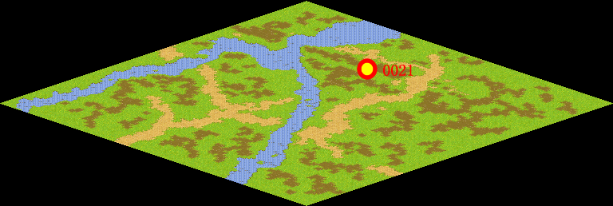
NPC No. | 21
Condition
Dialog | 我倒是有一个配方，把金银花和野菊花、蒲公英一起加水，用水煎好，可以清热解毒。闻闻，香吧，好了，这是金银花露，你拿去吧。
Select
Result | 1 :Scene 002 , 2 : 关闭对话框

NPC No. | 24
Condition
Dialog | 金银花露拿来了吗？
Select | 1：确定
Result | 1：关闭对话框

ScriptFile | Qlog-0079-001.scr
 | Q0021-0079-001.scr
 | Q0024-0079-001.scr

